OverView
1 | Change Question volume 30→60
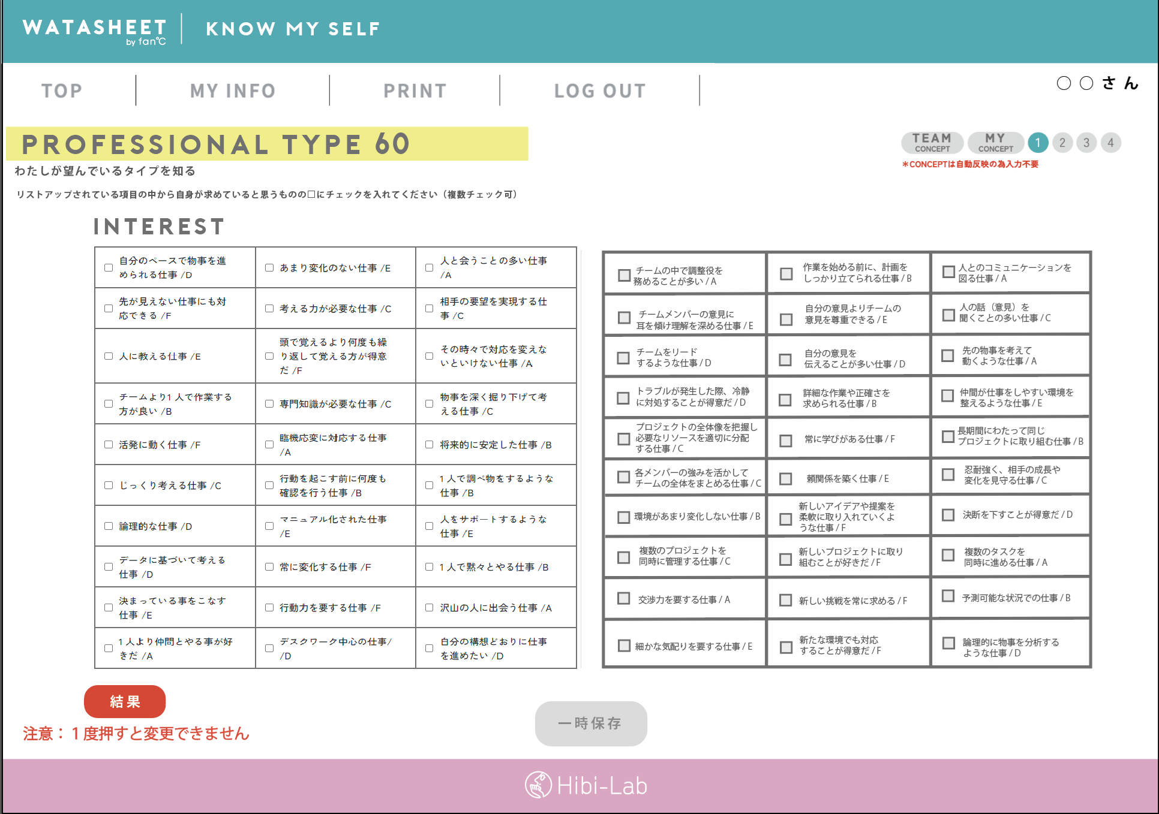
Old questions(1-30)
New questions(31-60)

change

pls check [button specification]sheet

button specification
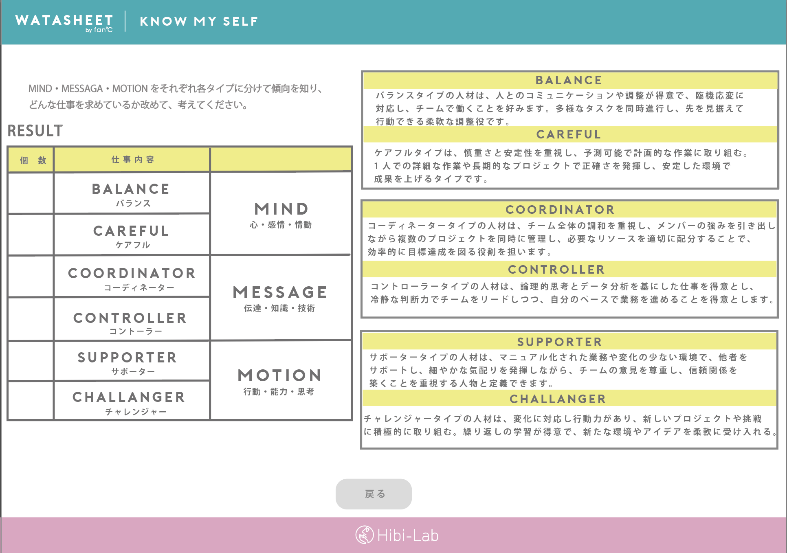
Trigger | [結果]button click
show | save [watasheet_answer_results] (set values and [flg_finised]=true)
 | show sum on following page
「戻る」Click | show [WATASHEET] page1

